Presupuesto
EKONOMIAREN GARAPEN, JASANGARRITASUN ETA INGURUMEN SAILA
Ingurumen Jasangarritasuneko Sailburuordetza
Ingurumen Kalitatearen eta Ekonomia Zirkularraren Zuzendaritza
DEPARTAMENTO DE DESARROLLO ECONÓMICO, SOSTENIBILIDAD Y MEDIO AMBIENTE
Viceconsejería de Sostenibilidad Ambiental
Dirección de Calidad Ambiental y Economía Circular

AYUDAS A LA PROTECCIÓN DEL MEDIO AMBIENTE – Convocatoria 2023 –
FORMULARIO PRESUPUESTO y COSTES SUBVENCIONABLES

Instrucciones: rellenar celdas azules

Datos de la Entidad que solicita la subvención
Nombre/ Razón Social:

Título del proyecto para el que se solicita subvención:

Referencias de Interés: DECRETO 202/2015, de 27 de octubre, por el que se regulan las subvenciones a empresas para la realización de inversiones destinadas a la protección del medio ambiente
https://www.euskadi.eus/y22-bopv/es/bopv2/datos/2015/11/1504702a.shtml
Artículo 6. Costes Subvencionables
Anexo II - Cálculo de costes subvencionables

Presupuesto del proyecto |  |  | SIN IVA (€): | 0.00 €

¿Se trata de una inversión integramente medioambiental? |  |  |  |  |  |  | Elegir
¿Reemplaza a otra instalación existente? |  |  |  |  |  |  | Elegir

Nota: Se considerará exclusivamente las inversiones necesarias para alcanzar los objetivos que estén relacionados con la protección del medio ambiente (artículo 6 del Decreto 202/2015, de 27 de octubre).
Los gastos en compra de terrenos, obra civil y equipos no destinados directamente a la mejora ambiental, gastos internos y mano de obra interna no son conceptos subvencionables.

Detalle de la inversión (según desglose Memoria Técnica)
Nombre del documento y/ o apartado de la oferta justificativa |  | Concepto |  |  |  |  | Presupuesto (sin iva)

Total: |  |  |  |  |  |  | 0.00 €

Nota: Se deberá(n) adjuntar fotocopia(s) de la(s) oferta(s) de la entidad proveedora externa que vaya a realizar los trabajos para los que se solicita subvención o una estimación justificada de la inversión. Los gastos subvencionables son únicamente externos.

¿Es una tecnología que va más allá de las tecnologías convencionales que darían cumplimiento a la normativa ambiental de la Unión? |  |  |  |  |  |  | Elegir

Nota: En caso de inversiones que permiten ir más allá de las normas de la Unión se debe de aportar información relativa al coste de la tecnología convencional (artículo 6 del Decreto 202/2015, de 27 de octubre).

¿Es una solicitud relativa a inversiones para el reciclado y reutilización de residuos generados por terceros? |  |  |  |  |  |  | Elegir

Nota: se deberá aportar el análisis económico realizado para soportar la decisión de la persona solicitante.

Ahorro y gastos (5 años) * |  | 1 | 2 | 3 | 4 | 5 | Total
1.- Ahorros por incremento de capacidad productiva |  |  |  |  |  |  | 0.00 €
2.- Ahorro de costes producidos por la inversión |  |  |  |  |  |  | 0.00 €
3.- Otros ahorros adicionales |  |  |  |  |  |  | 0.00 €
4.- Gastos de explotación |  |  |  |  |  |  | 0.00 €
Ahorro neto: (1+2+3- 4) |  |  |  |  |  |  | 0.00 €
*En caso de que el balance entre ahorros y gastos sea negativo, se considerará como 0, ya que la inversión neta no puede ser mayor que la total.

Nota: Se deberá adjuntar el detalle de los cálculos realizados para la estimación de los ahorros y gastos para un periodo de 5 años. Así mismo, se deberán incluir los datos que permitan contrastar los cálculos realizados, tales como fórmula del canon de vertido, fotocopia de la autorización de vertido, facturas, etc.. Indicar la procedencia y justificación de los gastos de mantenimiento. Los gastos y mano de obra interna no serán subvencionables.

Detalle de la Financiación
Concepto |  |  |  |  |  |  | Presupuesto
1.- Financiación propia
2.- Créditos privados
3.- Subvenciones (sin incluir esta solicitud)
4.- Otras fuentes de financiación
Total: |  |  |  |  |  |  | 0.00 €
 |  |  |  | *No puede ser superior a la inversión total
 |  |  |  | Inversión neta *: |  |  | 0.00 €
 |  |  |  |  |  |  | 0
 | La inversión neta es el importe sobre el que se calcula el porcentaje de subvención a conceder.

Costes subvencionables
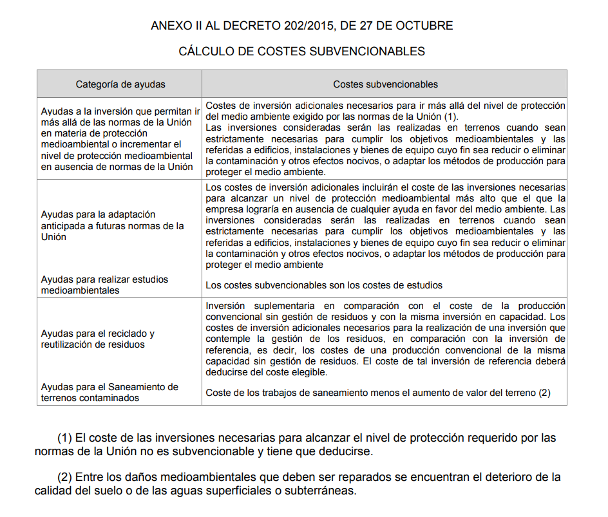

Estudio económico y financiero de la inversión

1) Presupuesto de costes del proyecto detallando y explicando todos los conceptos así como los supuestos de cálculo utilizados.

2) Desglose y cálculo de los ahorros brutos por cada uno de los conceptos considerados, así como la justificación del cálculo.

3) Desglose y cálculo de los gastos de explotación de las instalaciones y equipos objeto del proyecto de subvención.

(*) Para todos los casos y siempre que sea posible, se adjuntarán presupuestos que puedan justificar y definir cada uno de los importes presentados para el estudio económico y financiero de la inversión.

